3073 怀宁
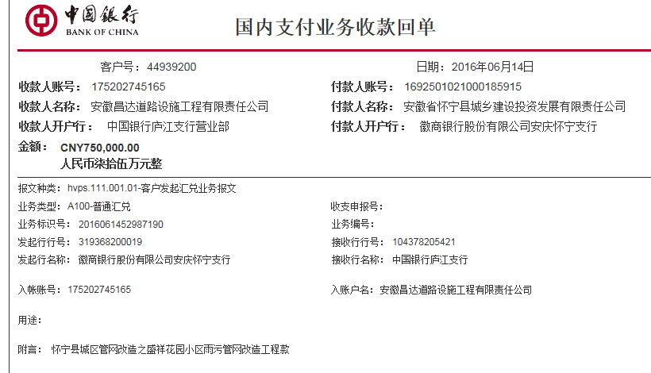
合作工程款支付证书 |  |  |  |  |  |  |  |  |  |  |  |  |  | 未办理原因：
工程名称 |  | 怀宁县城区管网改造之盛祥花园小区雨污管网改造工程 |  |  |  |  |  |  |  |  | 档案编号 |  | CD2016-023
合同金额 |  | 2,509,754.00 |  |  |  | 中标日期 | （2016-3-1中标） |  |  |  | 合作单位 |  | 张友元13505560776
决算金额 |  |  |  |  |  | 竣工日期 |  |  |  |  | ERP编号 |  | 3073
序号 | 工程款到账 |  |  | 开票情况 |  | 成本发票 | 扣管理费 |  | 代扣税金 |  | 其他扣款 |  | 支付金额(元)
 | 日期 | 账户 | 金额 | 日期 | 金额 | 金额 | 比例 | 金额 | 税率 | 金额 | 金额 | 备注 |  | 资料、借条
1 | 2016-06-14 | 徽 | 750,000.00 | 2016-06-08 | 750,000.00 | 750,000.00 | 3% | 75,292.62 |  |  | 500.00 | 全部管理费3%+2016.3.10张居田签合同出差费500 | 674,207.38 | 成本票
 |  |  |  |  |  |  |  |  |  |  |  |  |  | 本次
 |  |  |  |  |  |  |  |  |  |  |  |  |  | 手续不全，暂扣42.2万。
 |  |  |  |  |  |  |  |  |  |  |  |  |  | 手续补全，退还上次暂扣的42.2万。
 |  |  |  |  |  |  |  |  |  |  |  |  |  | 个1%
 |  |  |  |  |  |  |  |  |  |  |  |  |  | 外经证

 |  |  |  |  |  |  |  |  |  |  |  |  |  | 本次
 |  |  |  |  |  |  |  |  |  |  |  |  |  |  | 1.中标通知书、合同、税票、借条原件提供否？

合计 |  | - | 750,000.00 | - | 750,000.00 | 750,000.00 | - | 75,292.62 | - | 0.00 | 500.00 | - | 674,207.38 |  | 2、有无项目章？
本次支付 金额 |  | 小写 | 674,207.38 |  |  |  | 支付账号 |  | 张友元 工商银行怀宁支行 |  |  |  |  |  | 3、有无以公司名义签定的材料采购合同及收据？
 |  | 大写 | 674207.38 |  |  |  |  |  | 6222 0813 0900 0665 951 |  |  |  |  |  | 4、有无外经证？。
申请部门 意见 |  | 1.中标通知书、合同原件已提供（庐江）； 2.此次借条已供。 |  |  |  |  |  |  |  |  |  |  |  | 1.议标无中标通知书 | 1、中标通知书、合同、审计报告原件已提供； 2 、本次借条原件、成本发票已提供；税票财务自开。
项目管理 意见 |  | 何总、朱总已同意支付（附表背面截图）。 |  |  |  |  |  |  |  |  |  |  |  | 合同、中标通知书和借条的原件都在庐江。(安文件志、钱会计) | 1.中标通知书、合同原件已提供（安文志）；2.借条、税票原件已提供（钱玉荣）；3、无项目章 4、无以公司名义签定的材料采购合同及收据。5、有外经证？。（此项目外经证已交***）
财务审核 意见 |  |  |  |  |  |  |  |  |  |  |  |  |  | 何总、朱总已同意支付（附表背面截图）。 |  | 材料齐全（见第11次付款证书）。
质安稽查 意见
总经理审批

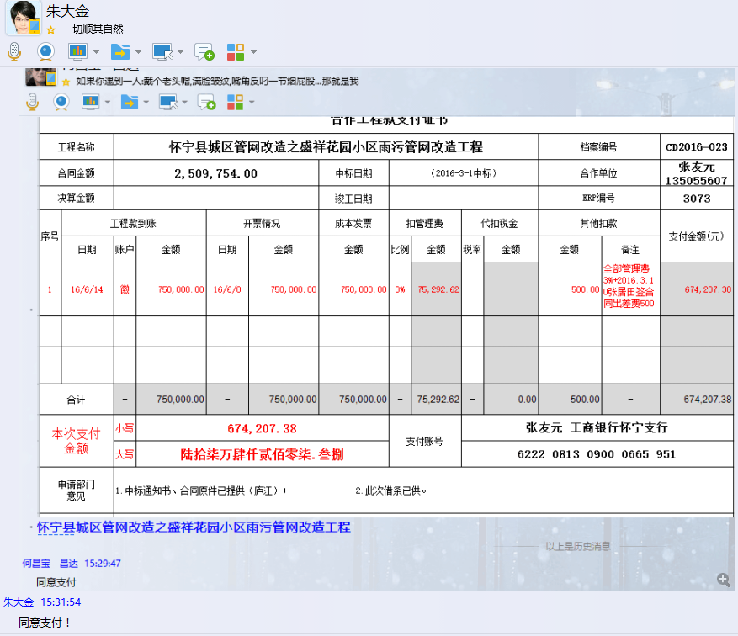

3073 怀宁 (2)
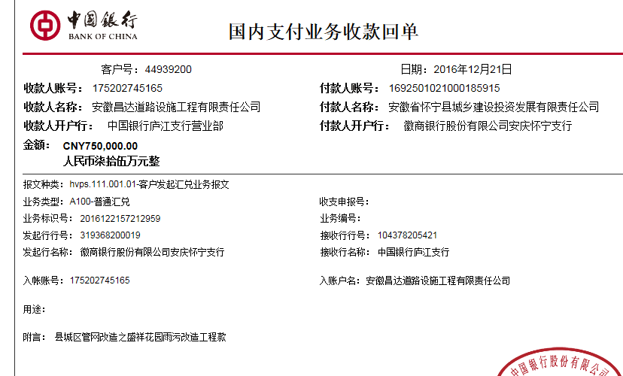
合作工程款支付证书 |  |  |  |  |  |  |  |  |  |  |  |  |  | 未办理原因：
工程名称 |  | 怀宁县城区管网改造之盛祥花园小区雨污管网改造工程 |  |  |  |  |  |  |  |  | 档案编号 |  | CD2016-023
合同金额 |  | 2,509,754.00 |  |  |  | 中标日期 | （2016-3-1中标） |  |  |  | 合作单位 |  | 张友元13505560776
决算金额 |  |  |  |  |  | 竣工日期 |  |  |  |  | ERP编号 |  | 3073
序号 | 工程款到账 |  |  | 开票情况 |  | 成本发票 | 扣管理费 |  | 代扣税金 |  | 其他扣款 |  | 支付金额(元)
 | 日期 | 账户 | 金额 | 日期 | 金额 | 金额 | 比例 | 金额 | 税率 | 金额 | 金额 | 备注
1 | 2016-06-14 | 徽 | 750,000.00 | 2016-06-08 | 750,000.00 | 750,000.00 | 全部3% | 75,292.62 |  |  | 500.00 | 全部管理费3%+2016.3.10张居田签合同出差费500 | 674,207.38

 | 本次
2 | 2016-12-21 | 中 | 750,000.00 | 2016-12-07 | 750,000.00 | 750,000.00 |  |  |  | 0.00 | 2,000.00 |  | 748,000.00
 |  |  |  |  |  |  |  |  |  |  |  | 2016.6.12办理外经证500 +2016.9.20办理施工许可证1000 +2016.11.23办理外经证费用500

合计 |  | - | 1,500,000.00 | - | 1,500,000.00 | 1,500,000.00 | - | 75,292.62 | - | 0.00 | 2,500.00 | - | 1,422,207.38
本次支付 金额 |  | 小写 | 748,000.00 |  |  |  | 支付账号 |  | 张友元 工商银行怀宁支行
 |  | 大写 | 748000 |  |  |  |  |  | 6222 0813 0900 0665 951
申请部门 意见 |  | 1.中标通知书、合同原件已提供（庐江）； 2.此次借条已供。？
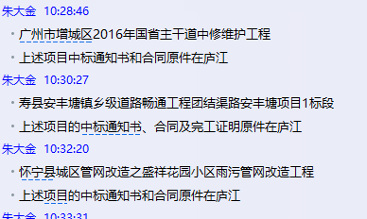
项目管理 意见 |  | 何总、朱总已同意支付（附表背面截图）。
财务审核 意见
质安稽查 意见
总经理审批

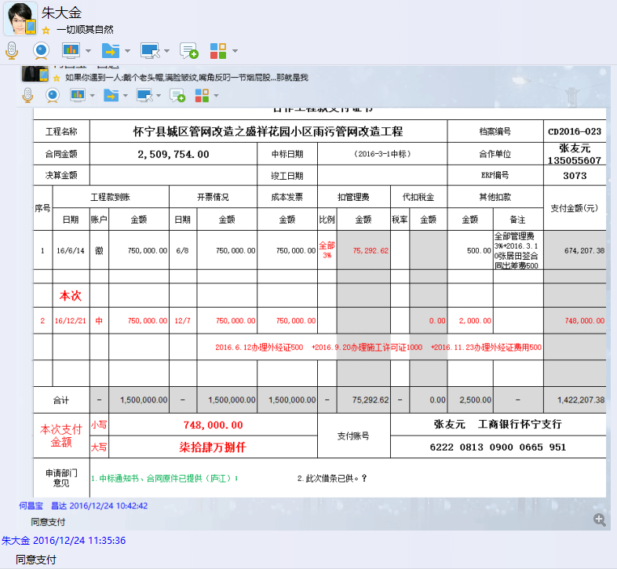

3073 怀宁 (3)
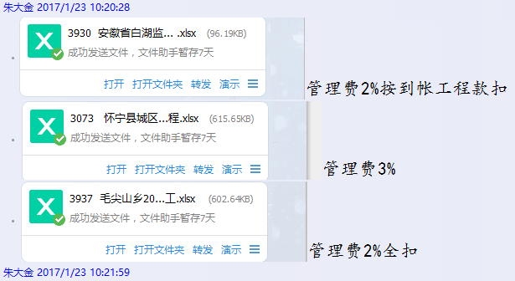
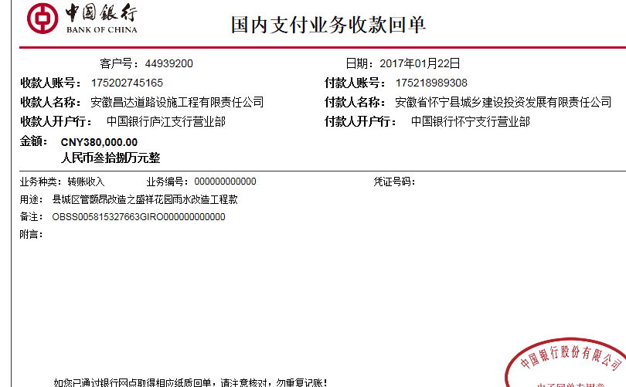
工程款支付证书 |  |  |  |  |  |  |  |  |  |  |  |  |  | 未办理原因：
工程名称 |  | 怀宁县城区管网改造之盛祥花园小区雨污管网改造工程 |  |  |  |  |  |  |  |  | 档案编号 |  | CD2016-023
合同金额 |  | 2,509,754.00 |  |  |  | 中标日期 | （2016-3-1中标） |  |  |  | 合作单位 |  | 张友元13505560776
决算金额 |  |  |  |  |  | 竣工日期 |  |  |  |  | ERP编号 |  | 3073
序号 | 工程款到账 |  |  | 开票情况 |  | 成本发票 | 扣管理费 |  | 代扣税金 |  | 其他扣款 |  | 支付金额(元)
 | 日期 | 账户 | 金额 | 日期 | 金额 | 金额 | 比例 | 金额 | 税率 | 金额 | 金额 | 备注
1 | 2016-06-14 | 徽 | 750,000.00 | 2016-06-08 | 750,000.00 | 750,000.00 | 全部3% | 75,292.62 |  |  | 500.00 | 全部管理费3%+2016.3.10张居田签合同出差费500 | 674,207.38

2 | 2016-12-21 | 中 | 750,000.00 | 2016-12-07 | 750,000.00 | 750,000.00 |  |  |  | 0.00 | 2,000.00 |  | 748,000.00
 |  |  |  |  |  |  |  |  |  |  |  | 2016.6.12办理外经证500 +2016.9.20办理施工许可证1000 +2016.11.23办理外经证费用500
 | 本次
3 | 2017-01-22 | 中 | 380,000.00 | 2017-01-19 | 380,000.00 |  | 已扣 |  | 暂扣5%企业所得税 | 19,000.00 | 0.00 |  | 361,000.00
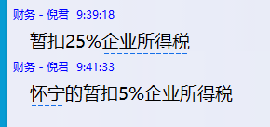

合计 |  | - | 1,880,000.00 | - | 1,880,000.00 | 1,500,000.00 | - | 75,292.62 | - | 19,000.00 | 2,500.00 | - | 1,783,207.38
本次支付 金额 |  | 小写 | 361,000.00 |  |  |  | 支付账号 |  | 张友元 工商银行怀宁支行
 |  | 大写 | 361000 |  |  |  |  |  | 6222 0813 0900 0665 951
申请部门 意见 |  | 1.中标通知书、合同原件已提供（庐江）； 2.此次借条已供。
项目管理 意见 |  | 何总、朱总已同意支付（附表背面截图）。
财务审核 意见
质安稽查 意见
总经理审批

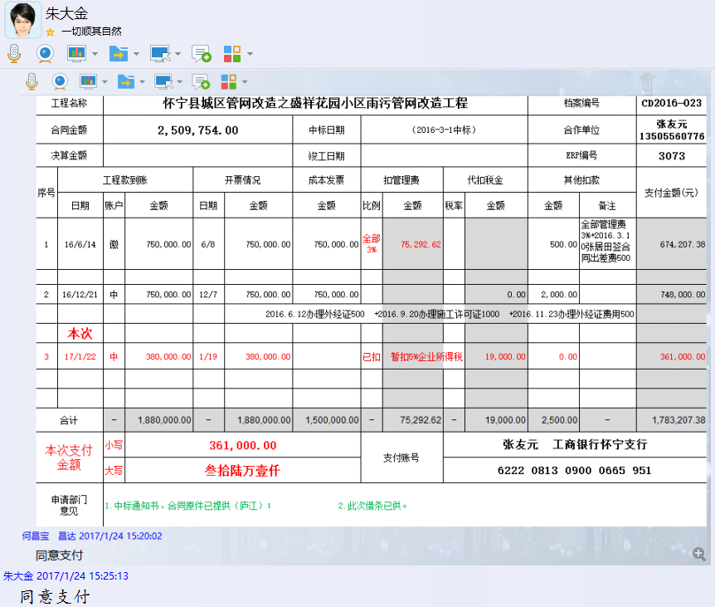

3073 怀宁 (4)
工程款支付证书 |  |  |  |  |  |  |  |  |  |  |  |  |  | 未办理原因：
工程名称 |  | 怀宁县城区管网改造之盛祥花园小区雨污管网改造工程 |  |  |  |  |  |  |  |  | 档案编号 |  | CD2016-023
合同金额 |  | 2,509,754.00 |  |  |  | 中标日期 | （2016-3-1中标） |  |  |  | 合作单位 |  | 张友元13505560776
决算金额 |  | 2,509,754.00 |  |  |  | 竣工日期 |  |  |  |  | ERP编号 |  | 3073
序号 | 工程款到账 |  |  | 开票情况 |  | 成本发票 | 扣管理费 |  | 代扣税金 |  | 其他扣款 |  | 支付金额(元)
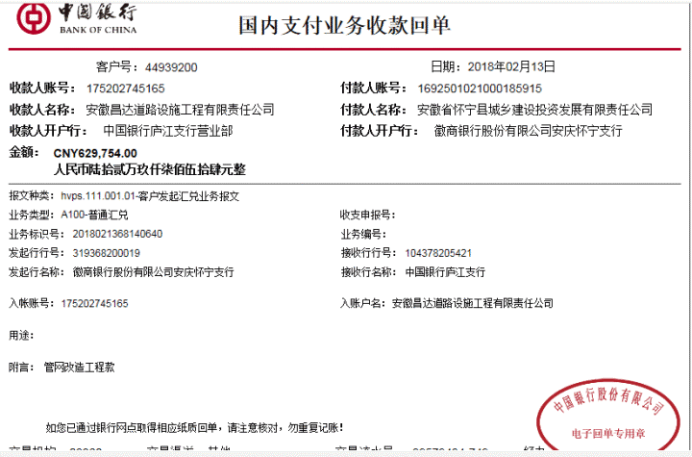
 | 日期 | 账户 | 金额 | 日期 | 金额 | 金额 | 比例 | 金额 | 税率 | 金额 | 金额 | 备注
1 | 2016-06-14 | 徽 | 750,000.00 | 2016-06-08 | 750,000.00 | 750,000.00 | 全部3% | 75,292.62 |  |  | 500.00 | 全部管理费3%+2016.3.10张居田签合同出差费500 | 674,207.38

2 | 2016-12-21 | 中 | 750,000.00 | 2016-12-07 | 750,000.00 | 750,000.00 |  |  |  | 0.00 | 2,000.00 |  | 748,000.00
 |  |  |  |  |  |  |  |  |  |  |  | 2016.6.12办理外经证500 +2016.9.20办理施工许可证1000 +2016.11.23办理外经证费用500

3 | 2017-01-22 | 中 | 380,000.00 | 2017-01-19 | 380,000.00 |  | 已扣 |  | 暂扣5%企业所得税 | 19,000.00 | 0.00 |  | 361,000.00
 | 本次
4 | 2018-02-13 | 中 | 629,754.00 | 2017-01-20 | 629,754.00 |  | 已扣 |  |  | 0.00 | 50,000.00 | 暂扣 | 579,254.00
 |  |  |  |  |  |  |  |  | 2018.2.1办理涉税事项报告表费用500 |  | 500.00

合计 |  | - | 2,509,754.00 | - | 2,509,754.00 | 1,500,000.00 | - | 75,292.62 | - | 19,000.00 | 53,000.00 | - | 2,362,461.38
本次支付 金额 |  | 小写 | 579,254.00 |  |  |  | 支付账号 |  | 张友元 工商银行怀宁支行
 |  | 大写 | 579254 |  |  |  |  |  | 6222 0813 0900 0665 951
申请部门 意见 |  | 1.中标通知书、合同原件已提供（庐江）； 竣工验收报告、审计报告18.2.13已收；
项目管理 意见 |  | 何总、朱总已同意支付（附表背面截图）。
财务审核 意见
质安稽查 意见
总经理审批 |  |  |  |  |  |  |  | 董事长审批

